Eksisterende vilkår
Bilag 5 Oversigt over gældende miljøgodkendelser og revurdering af vilkår
Virksomhed: | Carlsberg Supply Company Danmark A/S, Vestre Ringvej 111, 7000 Fredericia |  |  | Udfyldt af Christian Nielsen d. 4. marts 2024

Miljøgodkendelse/afgørelse | Miljøforhold | Vilkår nr. | Vilkår indhold | Uændret Nyt nr. | Ændret nyt nr. | Sløjfet | Bemærkninger
Miljøgodkendelse af 5. november 2008 | Indretning og drift | 1 | Virksomheden skal indrettes og drives i overensstemmelse med det, der er oplyst i ansøgningsmaterialet, med mindre andet er beskrevet i den miljøtekniske beskrivelse. |  |  | x | Vilkåret er ikke vurderet tidssvarende
Miljøgodkendelse af 5. november 2008 | Indretning og drift | 2 |  |  | 27 |  | Vilkåret er tilpasset nuværende fyringsanlæg og sammenskrevet med tidligere vilkår 15.
Miljøgodkendelse af 5. november 2008 | Indretning og drift | 3 | Der må kun fyres med gasolie i turbinen, når naturgasforsyningen er afbrudt, eller i forbindelse med kontrol af olielanserne i turbinen. I kedelanlæggene kan det accepte-res, at der anvendes både N-gas og gasolie som fyringsmedie. |  |  | x | Vilkåret er ikke længere relevant, da gasturbinen er væk
Miljøgodkendelse af 5. november 2008 | Indretning og drift | 4 | 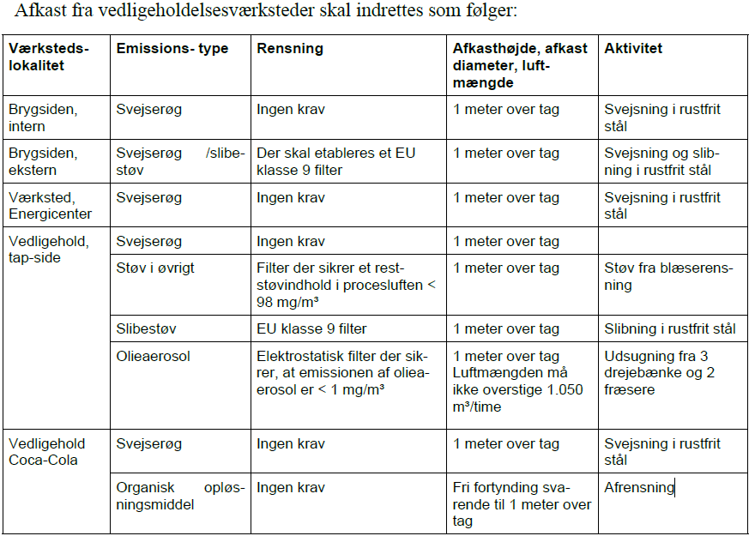 |  | 24 |  | Vilkåret er tilpasset nuværende afkastforhold på virksomhedens vedligeholdelsesværksteder
Miljøgodkendelse af 5. november 2008 | Indretning og drift | 5 | Afkast fra truckværksteder til udledning af udstødningsgasser skal som minimum føres 1 meter over tag. | 25 |  |  | Vilkåret er omformuleret og sammenskrevet med tidligere vilkår 6.
Miljøgodkendelse af 5. november 2008 | Indretning og drift | 6 | Afkast fra truckværksteder til udledning af svejserøg føres 1 meter over tag. | 25 |  |  | Vilkåret er omformuleret og sammenskrevet med tidligere vilkår 5.
Miljøgodkendelse af 5. november 2008 | Indretning og drift | 7 | Procesluft fra maltsilo skal udledes fra et opadrettet afkast med en højde på 29 meter over terræn og en diameter på 1 meter. Inden udledning til det fri skal procesluften have passeret et filter, der sikrer et reststøvindhold i procesluften på maksimalt 25 mg/Nm³. Den udsugede luftmængde må ikke overstige 8.700 m³/time. |  |  | x | Vilkåret er sløjfet og erstattet af et nyt vilkår ved påbud om vilkårsændring af 17. november 2011
Miljøgodkendelse af 5. november 2008 | Støj | 8 | 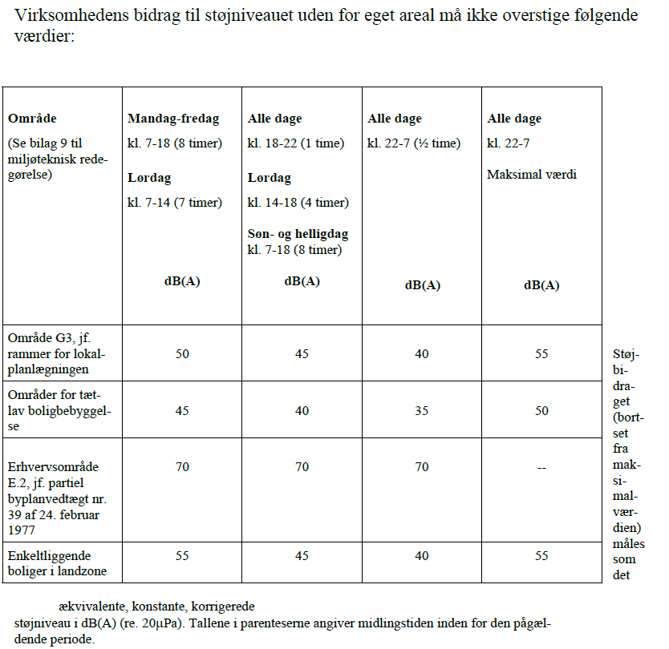 |  | 16 |  | Tilpasset med konkrete områder i kommune- og lokalplaner. Der er fastsat lempede støjgrænser ved en nærliggende bolig på Vestre Kobbelvej 41 efter miljøbeskyttelseslovens § 33.
Miljøgodkendelse af 5. november 2008 | Støj | 9 | Unødvendig manøvrering og tomgangskørsel må ikke forekomme. | 19
Miljøgodkendelse af 5. november 2008 | Støj | 10 | Virksomheden skal lade udføre målinger/beregninger, der dokumenterer, at støjgrænserne i vilkår 8 er overholdt. Målinger/beregninger skal udføres af et af Miljøstyrel-sen hertil godkendt firma eller person. |  |  | x | Vilkåret er ikke længere relevant
Miljøgodkendelse af 5. november 2008 | Støj | 11 | Den i vilkår 10 krævede dokumentation skal være Fredericia Kommune i hænde senest den 1. juni 2009. |  |  | x | Vilkåret er ikke længere relevant
Miljøgodkendelse af 5. november 2008 | Lavfrekvent støj | 12 | 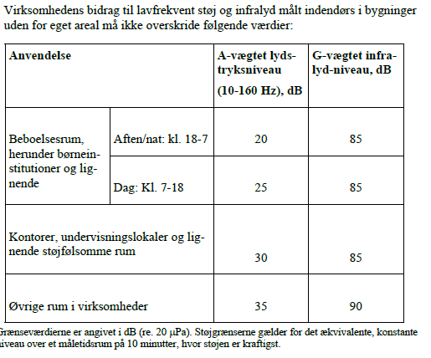 | 20
Miljøgodkendelse af 5. november 2008 | Vibrationer | 13 | 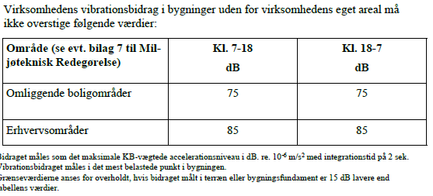 | 21
Miljøgodkendelse af 5. november 2008 | Luftforurening | 14 | 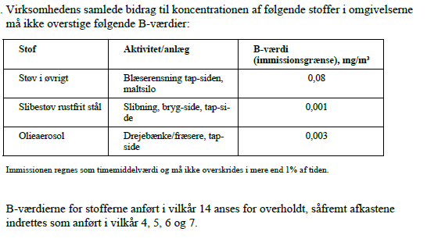 |  | 26 |  | Vilkåret er tilpasset emitterede stoffer fra virksomhedens nuværende værksteder mv. B-værdier er tilføjet for slibestøv – i øvrigt og vegetabilske olieaerosoler.
Miljøgodkendelse af 5. november 2008 | Luftforurening | 15 | 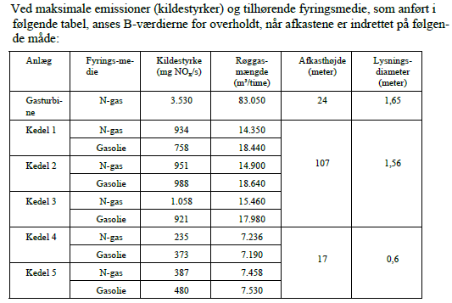 | 30 | 27 |  | B-værdierne er overført uændret fra tidligere miljøgodkendelser til et nyt vilkår 30. Indretningskrav til virksomhedens nuværende fyringsanlæg er fastsat i et nyt vilkår 27.
Miljøgodkendelse af 5. november 2008 | Luftforurening | 16 | 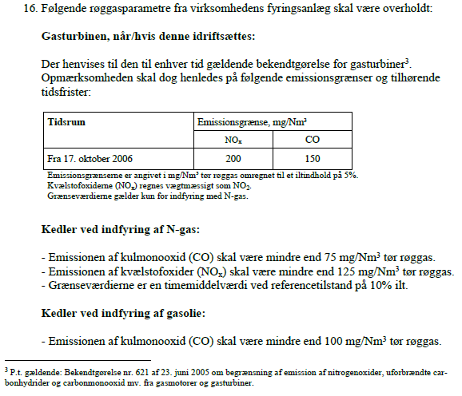 | 28, 29 |  |  | Del vedr. gasturbine udgør, da den ikke længere er i brug. Emissionsgrænseværdier for afbrænding af naturgas og gasolie i kedel 1 og 2 er videreført uændret ved revurderingen og gælder indtil 1. januar 2025, hvorefter emissionsgrænseværdier for kedlerne vil være reguleret direkte i bekendtgørelse om miljøkrav for mellemstore fyringsanlæg.
Miljøgodkendelse af 5. november 2008 | Lugt | 17 | 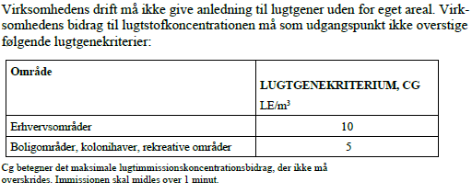 | 33 |  |  | Overført uændret med mindre redaktionelle rettelser
Miljøgodkendelse af 5. november 2008 | Lugt | 18 | Virksomheden skal for kontrol af lugtemission efter etablering af emkondensering på det nye og det gamle anlæg lade udarbejde beregninger/målinger/vurderinger, der do-kumenterer overholdelse af vilkår nr. 17. Dokumentationen skal være kommunen i hænde senest 1. december 2009, og skal ved eventuel overskridelse af vilkår nr. 17 indeholde forslag til afhjælpende foranstaltninger. |  |  | x | Vilkåret er ikke længere relevant
Miljøgodkendelse af 5. november 2008 | Lugt | 19 | Filteranlæg skal serviceres og vedligeholdes efter leverandørens forskrifter. | 51
Miljøgodkendelse af 5. november 2008 | Affald | 20 | Farligt affald skal opbevares i tæt emballage og stå overdækket på fast, tæt bund uden mulighed for afløb til kloak, jord, vandløb eller grundvand. Opbevaringspladsen skal indrettes, så der kan opsamles spild, der svarer til rumindholdet af den største behol-der. | 45
Miljøgodkendelse af 5. november 2008 | Affald | 21 | Akkumulatorer skal opbevares overdækket i syrefast kar uden afløb. | 34 |  |  | Overført uændret med mindre redaktionelle rettelser.
Miljøgodkendelse af 5. november 2008 | Affald | 22 | Mindre spild af olie eller kemikalier skal straks opsamles sammen med eventuelt forurenet jord og opbevares og bortskaffes som farligt affald. Ved større spild af olie eller kemikalier, som virksomheden ikke kan håndtere, skal der gives alarm på tele-fonnummer 112. | 35, 36 |  |  | Vilkåret er omformuleret og sammenskrevet med tidligere vilkår 23.
Miljøgodkendelse af 5. november 2008 | Affald | 23 | Kommunen skal altid underrettes hurtigst muligt ved spild af olie eller kemikalier. | 35, 36 |  |  | Vilkåret er omformuleret og sammenskrevet med tidligere vilkår 22
Miljøgodkendelse af 5. november 2008 | Råvarer og hjælpestoffer | 24 | Virksomhedens tankgård (på læskområdet) til opbevaring af råvarer, hjælpestoffer og færdigvarer skal etableres med tæt bund uden mulighed for ukontrolleret afløb til jord, grundvand og overfladevandskloaksystem. Tankgården skal udformes, så denne i tilfælde af lækage på en tank kan rumme indholdet af den største tank. |  |  | x | Vilkåret er ikke længere relevant
Miljøgodkendelse af 5. november 2008 | BAT | 25 | Virksomheden skal i forbindelse med vedligehold på anlæg, udskiftning af anlæg og ved driftsoptimeringer sikre, at den bedste tilgængelige teknologi anvendes. Den bed-ste tilgængelige teknologi skal som minimum relateres til EU Bref-dokument “Inte-grated Pollution Prevention and Control Reference Document on Best Available Te-chniques in the Food, Drink and Milk Industries”, august 2006, samt Miljøstyrelsens tilhørende checkliste. |  |  | x | Vilkåret er ikke vurderet tidssvarende
Miljøgodkendelse af 5. november 2008 | Tilsyn og kontrol | 26 | Der skal senest 1. marts 2009 fremsendes dokumentation for, at filteret til rensning af procesluft fra blæserensning i værkstedet ”Vedligehold, Tapside” sikrer, at procesluf-tens indhold af reststøv i afkastet ikke overstiger 98 mg/m3, svarende til en emission på 71,5 gram pr. time ved fuld anlægsbelastning. Dokumentationen kan bestå i enten filterspecifikationer bilagt en BIA-Testrapport eller målinger. Såfremt der gennemføres målinger, skal emissionen bestemmes som gennemsnittet af 4 timemiddelværdier ved fuld anlægsbelastning. |  |  | x | Vilkåret er ikke længere relevant
Miljøgodkendelse af 5. november 2008 | Tilsyn og kontrol | 27 | 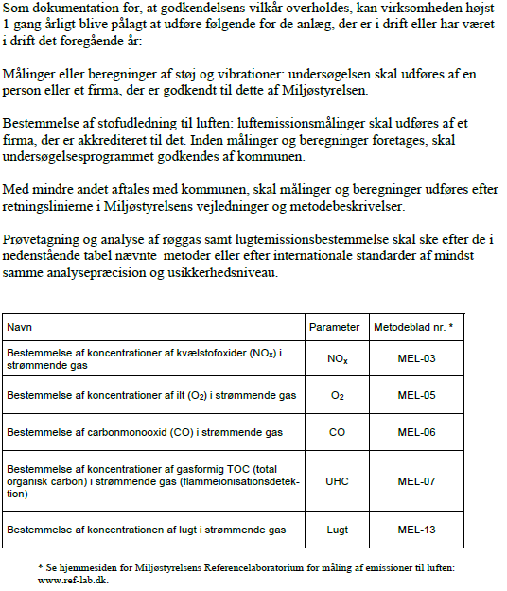 | 50, 52 og 54 |  |  | Vilkåret er opdelt i 3 selvstændige vilkår og omformuleret.
Miljøgodkendelse af 5. november 2008 | Tilsyn og kontrol | 28 | Hvis målinger eller beregninger sandsynliggør, at godkendelsens vilkår overskrides, skal virksomheden indsende projekt og tidsplan for gennemførelse af afhjælpende foranstaltninger til kommunens godkendelse. |  |  | x | Vilkåret er sammenskrevet med tidligere vilkår 27.
Miljøgodkendelse af 5. november 2008 | Egenkontrol | 29 | 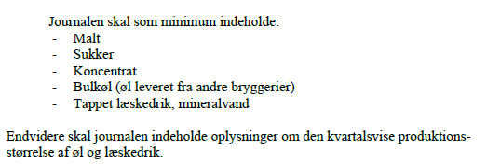 Virksomheden skal føre kvartalsvis journal over forbrugte råvarer. |  | 71 |  | Journalkrav er overført med mindre redaktionelle rettelser og er suppleret med krav om at registrere vandforbrug, energiforbrug og mængden af genereret overskudsgær og mask. Efter ønske fra virksomheden ændres fra kvartalværdier til årsværdier.
Miljøgodkendelse af 5. november 2008 | Egenkontrol | 30 | Der skal føres journal over uheld og driftsforstyrrelser samt over reparationsarbejder og væsentlige aktiviteter, som kan have betydning for det omgivende miljø. | 71 |  |  | Vilkåret er omformuleret og sammenskrevet med tidligere vilkår 29 og 31
Miljøgodkendelse af 5. november 2008 | Egenkontrol | 31 | Der skal føres driftsjournal over filteranlæg til reduktion af emissioner til luften. Journalen skal indeholde angivelse af filterskift, service og vedligehold af filteranlæg. Filterleverandørens driftsinstruktion for anlæggene samt anvisningerne for vedlige-hold af filteranlæggene skal være tilgængelige for tilsynsmyndigheden. | 71 |  |  | Vilkåret er omformuleret og sammenskrevet med tidligere vilkår 29 og 30
Miljøgodkendelse af 5. november 2008 | Egenkontrol | 32 | 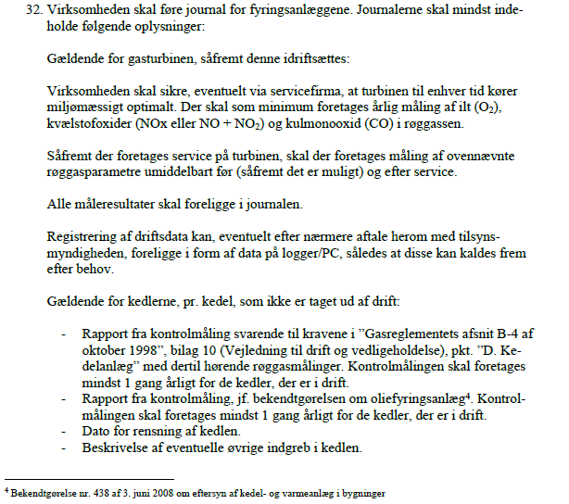 |  |  | x | Gasturbinen er væk og alle virksomhedens kedler vil fra 1. januar 2025 være omfattet af journalkrav i bekendtgørelse om miljøkrav for mellemstore fyringsanlæg.
Miljøgodkendelse af 5. november 2008 | Egenkontrol | 33 | Virksomheden skal lade udføre årlige akkrediterede røggasmålinger på turbinen, så-fremt denne er i drift. |  |  | x | Vilkåret er ikke længere relevant
Miljøgodkendelse af 5. november 2008 | Egenkontrol | 34 | Senest 1 måned efter idriftsættelse af turbinen skal der for turbinen ved præstations-kontrol foretages 2 enkeltmålinger, hver af en varighed på 45 minutter, med henblik på at dokumentere overholdelse af emissionsgrænseværdierne i bilag 1, tabel 1, ko-lonne 2/4 i bekendtgørelse for gasmotorer5. |  |  | x | Vilkåret er ikke længere relevant
Miljøgodkendelse af 5. november 2008 | Egenkontrol | 35 | Målingerne skal foretages under repræsentative driftsforhold (normaldrift) og skal udføres af et firma/laboratorium, der er akkrediteret hertil af Den Danske Akkredite-rings- og Metrologifond eller af et tilsvarende akkrediteringsorgan, som er medunder-skriver af EA's multilaterale aftale om gensidig anerkendelse. |  |  | x | Vilkåret er ikke længere relevant
Miljøgodkendelse af 5. november 2008 | Egenkontrol | 36 | Rapport over målingerne på fyringsanlæggene skal indsendes til tilsynsmyndigheden senest 2 måneder efter, at disse er foretaget. Justering af turbinen og brændere til ked-ler skal fremgå af rapporten. |  |  | x | Vilkåret er ikke længere relevant
Miljøgodkendelse af 5. november 2008 | Egenkontrol | 37 | Herefter skal der udføres en årlig præstationskontrol efter samme retningslinjer. Hvis resultatet af præstationskontrollen for hvert enkelt stof er under 85% af emissions-grænseværdien, kræves dog kun kontrol hvert andet år. |  |  | x | Vilkåret er ikke længere relevant
Miljøgodkendelse af 5. november 2008 | Egenkontrol | 38 | Emissionsgrænseværdierne anses for overholdt, når det aritmetiske gennemsnit af alle enkeltmålinger, udført ved præstationskontrollen, er mindre end eller lig med emis-sionsgrænseværdien. |  |  | x | Vilkåret er ikke længere relevant
Miljøgodkendelse af 5. november 2008 | Egenkontrol | 39 | Prøvetagning og analyse skal ske efter de i vilkår 27 nævnte metoder eller efter inter-nationale standarder af mindst samme analysepræcision og usikkerhedsniveau. Måle-rapporterne skal ligge i journal på virksomheden. |  |  | x | Vilkåret er ikke længere relevant
Miljøgodkendelse af 5. november 2008 | Egenkontrol | 40 | Journaler og registreringer skal opbevares på virksomheden i mindst 5 år og forevises tilsynsmyndigheden på forlangende. | 71 |  |  | Sammenskrevet med øvrige journalvilkår
Miljøgodkendelse af 5. november 2008 | Virksomhedens ophør | 41 |  |  | 75
Påbud om vilkårsændring i miljøgodkendelse af 5. november af 2008 af 17. november 2011 | Indretning og drift | 7 | 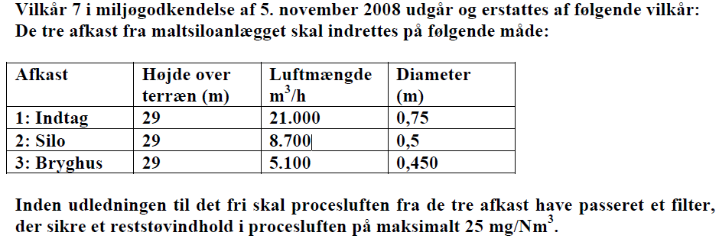 |  | 22 | x | Emissionsgrænseværdien for filteret er ændret ved Miljøgodkendelse af 15. september 2020 (Annex Bryggeri). Indretningen af afkastene er tilpasset de nuværende afkastforhold og udvidet til at omfatte både maltsilo og hammermølle.
Miljøgodkendelse af 27. april 2012 (dampgenerator) - supplement til miljøgodkendelse af 5. november 2008 | Luftforurening | 1 | 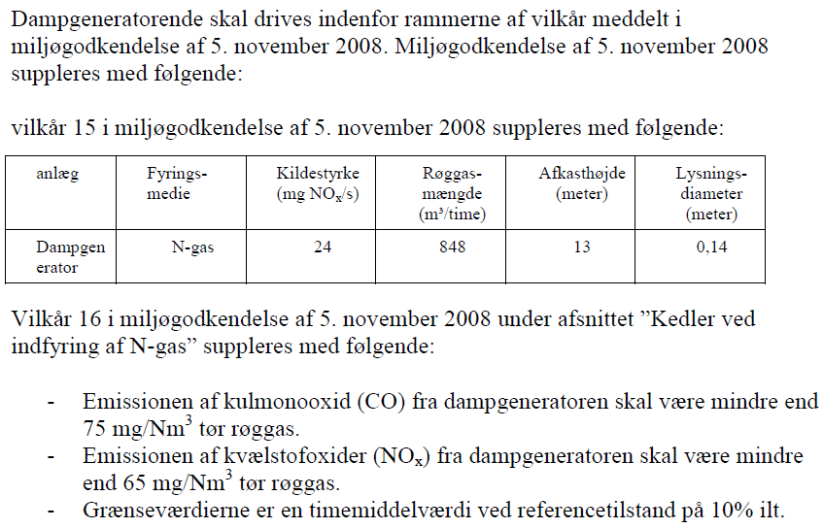 |  |  | x | Vilkåret er ikke længere relevant, da naturgasforsyningen til dampgeneratoren er afproppet og anlægget vil blive fjernet i 2024.
Revideret § 19 tilladelse vedrørende drift af forsyningsledninger af 8. marts 2013 | Drift af anlæg - Indenfor | 1 | Der skal være etableret flowmålere, der kontinuerligt registrerer væskeflowet i begge ender af forsyningsledningerne. Signalet fra begge flowmålere skal kontinuerligt overføres og re-gistreres i kontrolrummet og kunne følges på samme kurve. Alle flowmålere skal kontrolleres og kalibreres minimum 1 gang årligt af uddannet personale. | 4, 60 |  |  | Vilkåret er overført uændret men er opdelt i 2 selvstændige vilkår efter § 33.
Revideret § 19 tilladelse vedrørende drift af forsyningsledninger af 8. marts 2013 | Drift af anlæg - Indenfor | 2 | Væskemængden (flowet), der skal sendes af sted i forsyningsledningerne, skal registreres før og efter forsyningsledningerne. Dette skal ske automatisk ved hjælp af flowmålere. Ved afvigelser på mere end ± 1 % i flow ved stabile driftsforhold efter opstart - eller hvis der ikke opnås stabile driftsforhold inden for 5 minutter - skal overpumpningen ophøre. Udstyr og forsyningsledninger skal herefter undersøges som beskrevet i vilkår 4. | 5
Revideret § 19 tilladelse vedrørende drift af forsyningsledninger af 8. marts 2013 | Drift af anlæg - Indenfor | 3 | Der skal summeres på de væskemængder (flowet), der er sendt igennem og modtaget fra forsyningsledningerne for hver batch. Ved afvigelser på over 0,5 m3 i afsendt og modtaget mængde skal der være en alarm. Udløses alarmen, skal udstyr og forsyningsledninger undersøges som beskrevet i vilkår 4. | 6
Revideret § 19 tilladelse vedrørende drift af forsyningsledninger af 8. marts 2013 | Drift af anlæg - Indenfor | 4 | 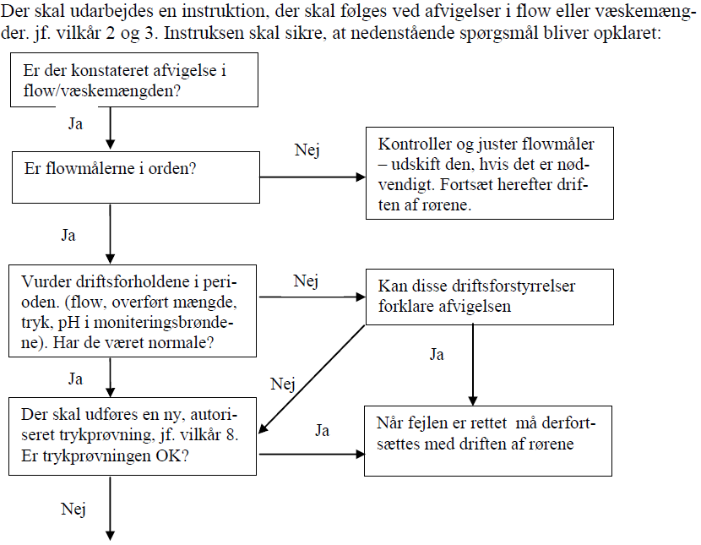 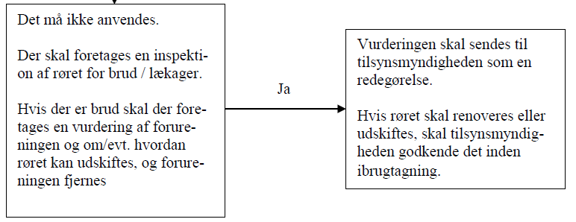 | 7
Revideret § 19 tilladelse vedrørende drift af forsyningsledninger af 8. marts 2013 | Drift af anlæg - Udendørs | 5 | I moniteringsbrønden skal der kontinuerligt måles pH-værdi af det opsamlede vand, og værdien skal signaloverføres til energicenteret/kontrolrummet for løbende overvågning. Så-fremt der måles pH-værdier uden for grænseværdiintervallet 6,0 – 9,0, skal der straks ske en kildesporing ved manuel pH- og TOC- eller COD-måling i væsken i alle drænbrønde langs forsyningsledningerne, og anlægget skal kontrolleres, jf. vilkår 4. Hvis kildesporingen identificerer fejl i forsyningsledningerne, skal overpumpningen straks ophøre, og der skal udføres en trykprøvning af forsyningsledningerne, jf. vilkår 8, og led-ningen skal undersøges for brud/lækager, og tilsynsmyndigheden kontaktes. Inden anlægget må tages i brug igen, efter skaden er udbedret, skal det godkendes af til-synsmyndigheden. | 8
Revideret § 19 tilladelse vedrørende drift af forsyningsledninger af 8. marts 2013 | Drift af anlæg - Udendørs | 6 | pH-elektroden i moniteringsbrønden skal kontrolleres/rengøres minimum 1 gang pr. måned og kalibreres minimum hvert halve år. pH-elektroden skal udskiftes efter behov, dog minimum i henhold til leverandørens anvisninger. | 61
Revideret § 19 tilladelse vedrørende drift af forsyningsledninger af 8. marts 2013 | Drift af anlæg - Udendørs | 7 | Der skal minimum hvert halve år gennemføres målinger af pH-værdien af opsamlet væske fra alle drænbrønde langs forsyningsledningerne, og brøndene skal tilses. | 62
Revideret § 19 tilladelse vedrørende drift af forsyningsledninger af 8. marts 2013 | Generelt | 8 | Der skal som minimum gennemføres en trykprøvning hvert 3. år. Trykprøvningen skal gen-nemføres af et firma, der er godkendt hertil. Trykprøvningen skal foretages ved 1,5 x høje-ste driftstryk, dvs. minimum 4,5 bar. Der trykprøves med vand. | 63
Revideret § 19 tilladelse vedrørende drift af forsyningsledninger af 8. marts 2013 | Generelt | 9 | Såfremt der konstateres uregelmæssigheder, jf. et eller flere af vilkårene 1 - 3, skal over-førslen straks ophøre, og forsyningsledningerne skal undersøges for brud og lækager, lige-som der skal ske en kildesporing som nævnt i vilkår 4 og 5. Anvendelse af forsyningsled-ningerne må ikke genoptages, før det er dokumenteret, at forsyningsledningerne er tætte. | 9
Revideret § 19 tilladelse vedrørende drift af forsyningsledninger af 8. marts 2013 | Generelt | 10 | Alle data, der opsamles i forbindelse med drift af forsyningsledningerne, skal registreres. Journalen skal derfor som minimum indeholde følgende data: | 72 |  |  | Sammenskrevet med tidligere vilkår 11 og 12
Revideret § 19 tilladelse vedrørende drift af forsyningsledninger af 8. marts 2013 | Generelt | 11 |  | 72 |  |  | Sammenskrevet med tidligere vilkår 10 og 12
Revideret § 19 tilladelse vedrørende drift af forsyningsledninger af 8. marts 2013 | Generelt | 12 | 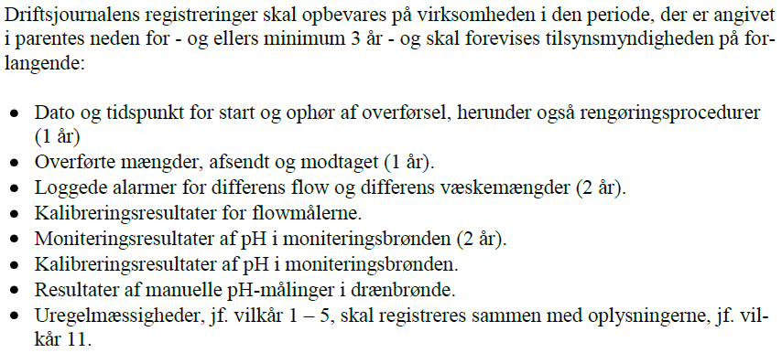 | 72 |  |  | Sammenskrevet med tidligere vilkår 10 og 11
Revideret § 19 tilladelse vedrørende drift af forsyningsledninger af 8. marts 2013 | Generelt | 13 | Såfremt der opstår uregelmæssigheder, der kan føre til forurening af jord, grundvand, regn- eller spildevandssystem, skal tilsynsmyndigheden (Fredericia Kommune) straks underrettes. |  |  | x | Det vurderes at vilkåret er dækket af andre lignende vilkår
Revideret § 19 tilladelse vedrørende drift af forsyningsledninger af 8. marts 2013 | Tilsyn med anlæg | 14 | Fredericia Kommune kan til enhver tid kræve ekstra trykprøvninger, jf. vilkår 8, samt in-spektion af anlægget, såfremt der er tegn på korrosion/skader eller udsivning. Efterfølgende fastsætter Fredericia Kommune frist for ny inspektion. Trykprøvning og in-spektionen skal udføres af et firma, der er godkendt hertil. | 64
Revideret § 19 tilladelse vedrørende drift af forsyningsledninger af 8. marts 2013 | Øvrige vilkår | 15 | Forsyningsledningerne må ikke uden skriftlig tilladelse fra godkendelsesmyndigheden an-vendes til transport af andre væsker/produkter end de i tilladelsen anførte. |  |  | x
Revideret § 19 tilladelse vedrørende drift af forsyningsledninger af 8. marts 2013 | Øvrige vilkår | 16 | Enhver ændring af anlægget og ændring i brugen af anlægget kræver en forudgående skrift-lig accept fra godkendelsesmyndigheden. |  |  | x
Revideret § 19 tilladelse vedrørende drift af forsyningsledninger af 8. marts 2013 | Øvrige vilkår | 17 | Ved ophør af brugen af anlægget, skal forsyningsledningerne graves op efter anvisning fra Fredericia Kommune. Virksomhedens ønske om opgravning af forsyningsledningerne skal meddeles mindst 2 uger inden, at opgravningen ønskes udført. Udgravningen, hvori forsy-ningsledningerne har ligget, må ikke tildækkes, inden Fredericia Kommune har inspiceret den eller skriftligt frafaldet inspektion heraf. |  |  | x
Revideret § 19 tilladelse vedrørende drift af forsyningsledninger af 8. marts 2013 | Bestemmelser jf. Miljøbeskyttelsesloven | 18 | I henhold til Miljøbeskyttelseslovens § 71 skal virksomheden straks underrette tilsyns-myndigheden (Fredericia Kommune), såfremt driftsforstyrrelser eller uheld medfører væ-sentlig forurening af omgivelserne, jord, grundvand, overfladevand, spildevand mv. eller indebærer fare herfor. |  |  | x
Revideret § 19 tilladelse vedrørende drift af forsyningsledninger af 8. marts 2013 | Bestemmelser jf. Miljøbeskyttelsesloven | 19 | Underretning ifølge ovennævnte medfører ingen indskrænkning i den ansvarliges (virk-somhedens) pligt til at søge følgerne af ovennævnte driftsforstyrrelser eller uheld effektivt afværget eller forebygget. |  |  | x
Revideret § 19 tilladelse vedrørende drift af forsyningsledninger af 8. marts 2013 | Bestemmelser jf. Miljøbeskyttelsesloven | 20 | Såfremt det konstateres, at forsyningsledningerne er utætte, eller der fattes begrundet mistanke om det, skal tilsynsmyndigheden straks underrettes. |  |  | x
Revideret § 19 tilladelse vedrørende drift af forsyningsledninger af 8. marts 2013 | Bestemmelser jf. Miljøbeskyttelsesloven | 21 | Overtrædelse af vilkår, fastsat efter Miljøbeskyttelsesloven, straffes efter lovens § 110. |  |  | x
Revideret § 19 tilladelse vedrørende drift af forsyningsledninger af 8. marts 2013 | Bestemmelser jf. Miljøbeskyttelsesloven | 22 | Fredericia Kommune er tilsynsmyndighed for denne tilladelse. I normal arbejdstid kan tilsynsmyndigheden kontaktes på telefon nr. 7210 7000. Hvis der observeres akut spild, forurening mv. af omgivelserne uden for normal arbejdstid, kontaktes alarmcentralen på telefon 112, der herefter omstiller til rette myndighed. |  |  | x
§19 tilladelse til rør til gærudlevering af 25. april 2017 | Vilkår i §19 | 1 | Projektet skal gennemføres som beskrevet i ansøgningsmaterialet, med mindre andet fremgår af nedenstående vilkår. |  |  | x | Røret er indrettet som anført i § 19-tilladelsen
§19 tilladelse til rør til gærudlevering af 25. april 2017 | Vilkår i §19 | 2 | Rørtransport af overskudsgær til udlevering skal ske i rustfrie rør på strækningen mellem Bryg birum og tilkoblingspladen på udleveringspladsen for enden af Humlegården. |  |  | x | Røret er indrettet som anført i § 19-tilladelsen
§19 tilladelse til rør til gærudlevering af 25. april 2017 | Vilkår i §19 | 3 | De nedgravede rustfrie rør til overskudgær og PEX rør til drikkevand skal fra Bryg birum til udleveringspladsen ligge i et 400 mm PVC kloakrør. |  |  | x | Røret er indrettet som anført i § 19-tilladelsen
§19 tilladelse til rør til gærudlevering af 25. april 2017 | Vilkår i §19 | 4 | De rustfrie rør til overskudsgær skal være fixeret centralt i PVC kloakrøret. |  |  | x | Røret er indrettet som anført i § 19-tilladelsen
§19 tilladelse til rør til gærudlevering af 25. april 2017 | Vilkår i §19 | 5 | Når der ikke foretages udlevering af overskudsgær eller foretages rengøring af rørsystemet, skal systemet være trykløst og må kun henstå med rent vand (sidste hold skyllevand efter rengøring). | 10
§19 tilladelse til rør til gærudlevering af 25. april 2017 | Vilkår i §19 | 6 | Ved ind-/udløb fra betonkummerne, hvor de rustfrie produktrør forlader PVC-røret, skal PVC-røret slutte tæt til betonkummen så eventuelt spild ikke føres til jorden. |  |  | x | Røret er indrettet som anført i § 19-tilladelsen
§19 tilladelse til rør til gærudlevering af 25. april 2017 | Vilkår i §19 | 7 | 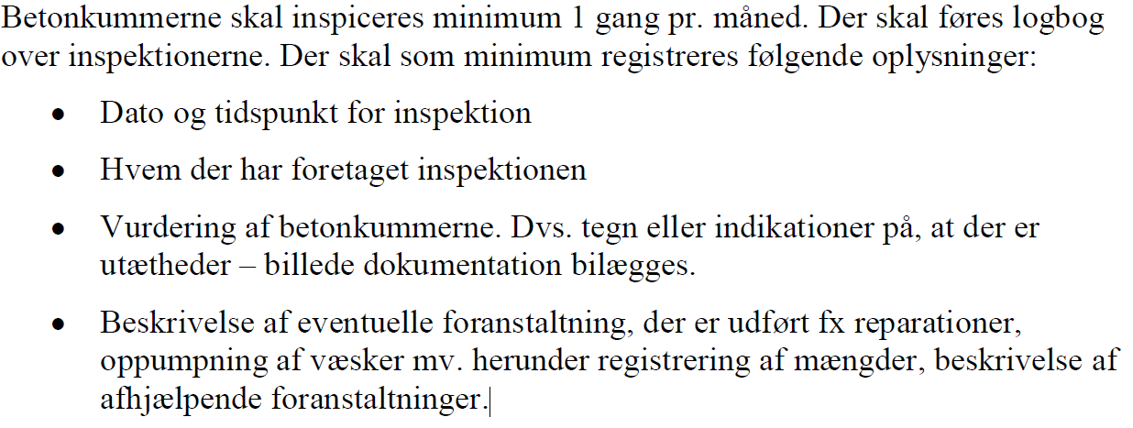 | 65, 73 |  |  | Vilkåret er overført uændret men er opdelt i 2 selvstændige vilkår.
§19 tilladelse til rør til gærudlevering af 25. april 2017 | Vilkår i §19 | 8 | Udleveringpladsen skal bestå af en tæt belægning med fald mod afløb tilsluttet processpildevandssystemet. Ved "tæt belægning" menes en fast belægning, der i løbet af påvirkningstiden er uigennemtrængelig for de forurenende stoffer, der håndteres på arealet. |  |  | x | Udleveringspladsen er indrettet som anført i § 19-tilladelsen
Miljøgodkendelse til Annex Bryggeri af 15. september 2020 | Indretning og drift | 1 | Støvemissioner fra maltsiloer skal begrænses ved etablering af effektive støvfiltre, der sikrer, at emissionskoncentrationen af støv i procesluften ikke overstiger 5 mg støv/Nm3 luft | 23 |  |  | Selve emissionsgrænseværdien er overført uændret, men det er nærmere specificeret, hvilke afkast der skal overholde vilkåret.
Miljøgodkendelse til Annex Bryggeri af 15. september 2020 | Luftforurening | 2 |  |  |  | x | Erstattes af et nyt vilkår med krav om årlig dokumentationsmåling ifølge BAT 5.
Miljøgodkendelse til Annex Bryggeri af 15. september 2020 | Tilsyn og kontrol | 3 | Eventuelle målinger jfr. vilkår 2 af støvemissioner skal gennemføres i overensstemmelse med forskrifterne efter metodeblad MEL-02 (PM10). |  |  | x | Erstattes af et nyt vilkår med krav om årlig dokumentationsmåling ifølge BAT 5.
Miljøgodkendelse af TWM vandbehandlingsanlæg af 1. februar 2021 | Indretning og drift | 1 |  | 11
Miljøgodkendelse af TWM vandbehandlingsanlæg af 1. februar 2021 | Indretning og drift | 2 | Anlægget skal være forsynet med en gasfakkel til afbrænding af biogas ved driftsforstyrrelser og i nødsituationer. Faklen skal være forsynet med automatisk tændingsmekanisme og periodisk gentænding. Faklen skal mindst kunne forbrænde den dimensionsgivende biogasproduktion opgjort pr. time. Gasfaklen skal kontrolleres og vedligeholdes i overensstemmelse med leverandørens anvisninger. | 12
Miljøgodkendelse af TWM vandbehandlingsanlæg af 1. februar 2021 | Indretning og drift | 3 | Anlæggets tanke (udligningstank, beredskabstank, anaerobtank, aerobtank) skal være forsynet med overfyldningsalarm (niveaufølere), der afgiver alarm ved forhøjet væske/slam niveau i tankene. | 13
Miljøgodkendelse af TWM vandbehandlingsanlæg af 1. februar 2021 | Indretning og drift | 4 | Anlægget skal være forsynet med et alarmanlæg, som alarmerer personale uden for normal arbejdstid i tilfælde af unormale driftsforhold. | 14
Miljøgodkendelse af TWM vandbehandlingsanlæg af 1. februar 2021 | Indretning og drift | 5 | Ved utilsigtede biogas- eller lugtudslip skal tilsynsmyndigheden underrettes hurtigst muligt. | 15
Miljøgodkendelse af TWM vandbehandlingsanlæg af 1. februar 2021 | Indretning og drift | 6 | Røggasser fra kedel 3 skal tilsluttes virksomhedens centrale skorsten og udledes i en højde af 107 meter over terræn. Lysningsdiameteren skal være 1,0 meter. |  | 27 |  | Indretningskrav for alle virksomhedens nuværende fyringsanlæg er fastsat i et nyt vilkår 27.
Miljøgodkendelse af TWM vandbehandlingsanlæg af 1. februar 2021 | Indretning og drift | 7 |  |  | 27 |  | Indretningskrav for alle virksomhedens nuværende fyringsanlæg er fastsat i et nyt vilkår 27.
Miljøgodkendelse af TWM vandbehandlingsanlæg af 1. februar 2021 | Indretning og drift | 8 | Der skal være etableret målested i afkast, hvor der er beregnet og fastsat vilkår om afkasthøjde for lugt, og i afkast fra opgraderingsanlæg med indretning og placering som anført i MEL-22 Kvalitet i Emissionsmålinger (Miljøstyrelsens anbefalede metoder, der findes på hjemmesiden for Miljøstyrelsens Referencelaboratorium for måling af emissioner til luften: www.ref-lab.dk). Målestederne skal være placeret, sådan at det sikres, at de fastsatte emissionsgrænseværdier kan dokumenteres overholdt |  |  | x | Vilkåret er ikke vurderet relevant, da det sidenhen er blevet vurderet, at TWM-anlægget bør betragtes som en diffus kilde uden veldefinerede afkast og ikke en punktkilde
Miljøgodkendelse af TWM vandbehandlingsanlæg af 1. februar 2021 | Luftforurening | 9 | Virksomhedens samlede bidrag til koncentrationen af svovldioxid (SO2) i omgivelserne må ikke overstige et immissionskoncentrationsbidrag (B-værdi) på 0,25 mg/m3 regnet som timemiddelværdi der ikke må overskrides i mere end 1 % af tiden. B-værdien anses for overholdt såfremt afkastet fra kedel 3 indrettes og drives som anført i vilkår 6 og 7. | 31
Miljøgodkendelse af TWM vandbehandlingsanlæg af 1. februar 2021 | Luftforurening | 10 | Virksomhedens samlede bidrag til koncentrationen af svovlbrinte (H2S) i omgivelserne må ikke overstige et immissionskoncentrationsbidrag (B-værdi) på 0,001 mg/m3 der, regnet som timemiddelværdi, ikke må overskrides i mere end 1 % af tiden. Samtidig skal det sikres, at massestrømsgrænsen for svovlbrinte på 50 gram/time og emissionsgrænsen på 5 mg/Nm3 overholdes jfr. følgende: Massestrømmen skal bestemmes før eventuel rensning og såfremt massestrømmen er overskredet og emissionsgrænsen ligeledes er overskredet skal der gennemføres emissionsbegrænsning der sikre at emissionsgrænsen overholdes. |  |  | x | Vilkåret er ikke vurderet relevant, da det sidenhen er blevet vurderet, at TWM-anlægget bør betragtes som en diffus kilde uden veldefinerede afkast og ikke en punktkilde
Miljøgodkendelse af TWM vandbehandlingsanlæg af 1. februar 2021 | Affald | 11 | Containerne til slam og ristegods skal opbevares i en lukket bygning med specifik afsugning fra containerne til indblæsning i procestank. | 37
Miljøgodkendelse af TWM vandbehandlingsanlæg af 1. februar 2021 | Affald | 12 | Fyldte containere skal forsegles og bortskaffes til godkendt modtager. | 38
Miljøgodkendelse af TWM vandbehandlingsanlæg af 1. februar 2021 | Beskyttelse af jord, grundvand og overfladevand | 13 | Beholdere og tanke til vandbehandlingsanlægget skal være udført af bestandige og tætte materialer. Beholderne skal kunne modstå påvirkninger forbundet med brugen, herunder fra fyldning, omrøring, tømning og overdækning. Af- og pålæsning af biomasse/slam fra beholdere eller tanke til køretøjer må kun finde sted på et dertil indrettet omlæsningsareal, jf. vilkår 14. Beholdere og tanke skal være i god vedligeholdelsesstand. Utætheder skal udbedres så hurtigt som muligt, efter at de er konstateret. | 47
Miljøgodkendelse af TWM vandbehandlingsanlæg af 1. februar 2021 | Beskyttelse af jord, grundvand og overfladevand | 14 |  | 48
Miljøgodkendelse af TWM vandbehandlingsanlæg af 1. februar 2021 | Beskyttelse af jord, grundvand og overfladevand | 15 | Tilsætnings- og hjælpestoffer i form af flydende kemikalier samt farligt affald skal opbevares i tætte, lukkede beholdere, der er placeret under tag og beskyttet mod vejrlig. Oplagspladsen skal have en tæt belægning og være indrettet således, at spild kan holdes inden for et afgrænset område og uden mulighed for afløb til jord, overfladevand og kloak. Området skal kunne rumme indholdet af den største oplagrede beholder. | 49
Miljøgodkendelse af TWM vandbehandlingsanlæg af 1. februar 2021 | Spildevand | 16 | Fremkommet spildevand samt tag- og overfladevand skal afledes til det kommunale kloaksystem jfr. den til enhver tid gældende spildevandstilladelse. |  |  | x | Vilkåret er ikke længere relevant
Miljøgodkendelse af TWM vandbehandlingsanlæg af 1. februar 2021 | Egenkontrol | 17 | 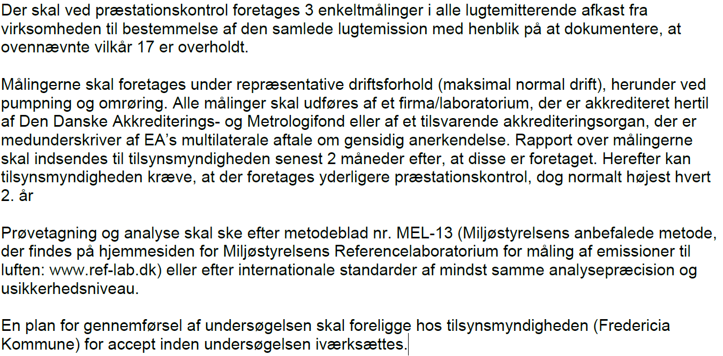 |  |  | x | Vilkåret er ikke vurderet relevant, da det sidenhen er blevet vurderet, at TWM-anlægget bør betragtes som en diffus kilde uden veldefinerede afkast og ikke en punktkilde. Fredericia Kommune vurderer dermed, at der ikke er grundlag for at kræve fornyet dokumentation for overholdelse af lugtgrænseværdierne.
Miljøgodkendelse af TWM vandbehandlingsanlæg af 1. februar 2021 | Egenkontrol | 18 | 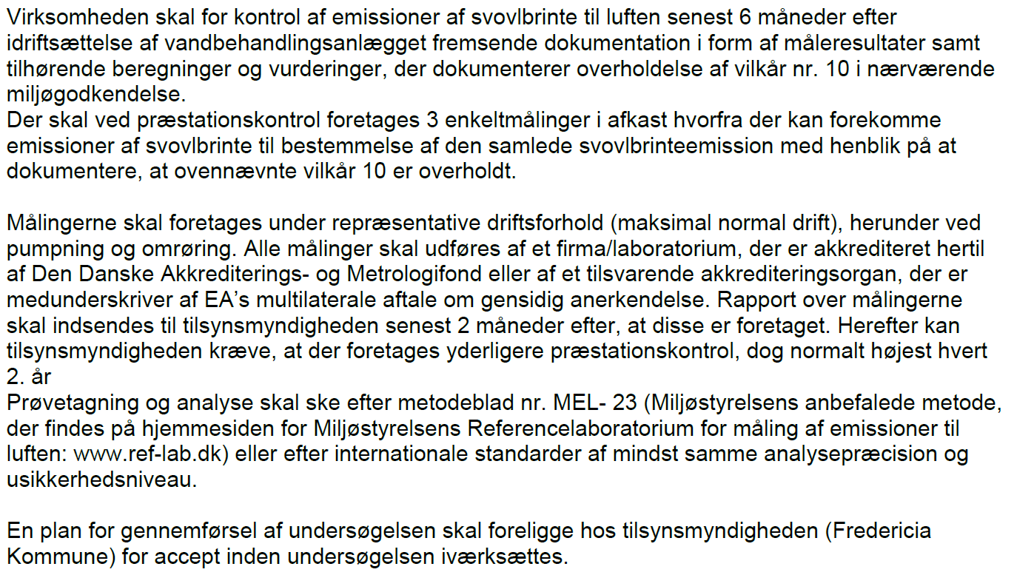 |  |  | x | Vilkåret er ikke vurderet relevant, da det sidenhen er blevet vurderet, at TWM-anlægget bør betragtes som en diffus kilde uden veldefinerede afkast og ikke en punktkilde
Miljøgodkendelse af TWM vandbehandlingsanlæg af 1. februar 2021 | Egenkontrol | 19 | Virksomheden skal mindst 1 gang om måneden tilse, at den faste overdækning på beholdere/tanke i vandbehandlingsanlægget slutter tæt og er tilstrækkelig vedligeholdt. | 66
Miljøgodkendelse af TWM vandbehandlingsanlæg af 1. februar 2021 | Egenkontrol | 20 | Beholdere og tanke til oplagring af spildevand/slam skal mindst hvert tiende år kontrolleres for styrke og tæthed af en kontrollant, der er autoriseret til at kontrollere beholdere for spildevand, jf. bekendtgørelse om kontrol af beholdere for flydende husdyrgødning, ensilagesaft eller spildevand. Resultatet af kontrollen (tilstandsrapporten) skal opbevares på anlægget sammen med dokumentation for eventuelle reparationer, mindst indtil en nyere tilstandsrapport foreligger. Såfremt kontrollen viser, at en beholder eller en tank ikke overholder krav til styrke og tæthed, jf. vilkår 13, eller, at der er behov for et supplerende eftersyn baseret på specialviden, behov for brug af specialværktøj eller for at beholderen tømmes, skal tilstandsrapporten indsendes til tilsynsmyndigheden inden 6 uger efter, at kontrollen er foretaget sammen med virksomhedens oplysninger om, hvad der er foretaget eller planlægges foretaget på baggrund af rapporten. Tilsynsmyndigheden kan på baggrund af tilstandsrapporten fastsætte krav om supplerende eftersyn. | 67
Miljøgodkendelse af TWM vandbehandlingsanlæg af 1. februar 2021 | Egenkontrol | 21 | Eventuelle øvrige tanke som udgør en del af vandbehandlingsanlægget skal inspiceres indvendigt for utætheder i forbindelse med driftsmæssig tømning, dog mindst hvert tiende år. En dateret beskrivelse af inspektionen og konklusionen på denne skal opbevares på anlægget mindst indtil næste inspektion. Endvidere skal disse tanke kontrolleres for styrke og tæthed, mindst hvert tyvende år af et uvildigt sagkyndigt firma. Rapporten fra kontrollen indsendes til tilsynsmyndigheden inden 6 uger efter, at kontrollen er foretaget sammen med virksomhedens oplysninger om, hvad der er foretaget eller planlægges foretaget på baggrund af rapporten. Tilsynsmyndigheden kan på baggrund af rapporten fastsætte krav om supplerende eftersyn. | 68
Miljøgodkendelse af TWM vandbehandlingsanlæg af 1. februar 2021 | Egenkontrol | 22 | Virksomheden skal mindst 1 gang om måneden foretage funktionsafprøvning af gasfakkel, jf. vilkår 2. Utætheder og fejl skal udbedres så hurtigt som muligt, efter at de er konstateret. | 69
Miljøgodkendelse af TWM vandbehandlingsanlæg af 1. februar 2021 | Egenkontrol | 23 | Virksomheden skal mindst 1 gang årligt foretage eftersyn og funktionsafprøvning af overfyldningsalarmer på udligningstank, beredskabstank og procestanke efter leverandørens anvisning. | 70
Miljøgodkendelse af TWM vandbehandlingsanlæg af 1. februar 2021 | Egenkontrol | 24 | Virksomheden skal mindst 1 gang årligt foretage en visuel kontrol af arealer og tætte belægninger til oplagring eller omlastning af slam samt ristestof og udbedre eventuelle skader. |  | 55 |  | Vilkåret er sammenskrevet med et generelt egenkontrolvilkår om eftersyn af belægninger.
Miljøgodkendelse af TWM vandbehandlingsanlæg af 1. februar 2021 | Driftsjournal | 25 | 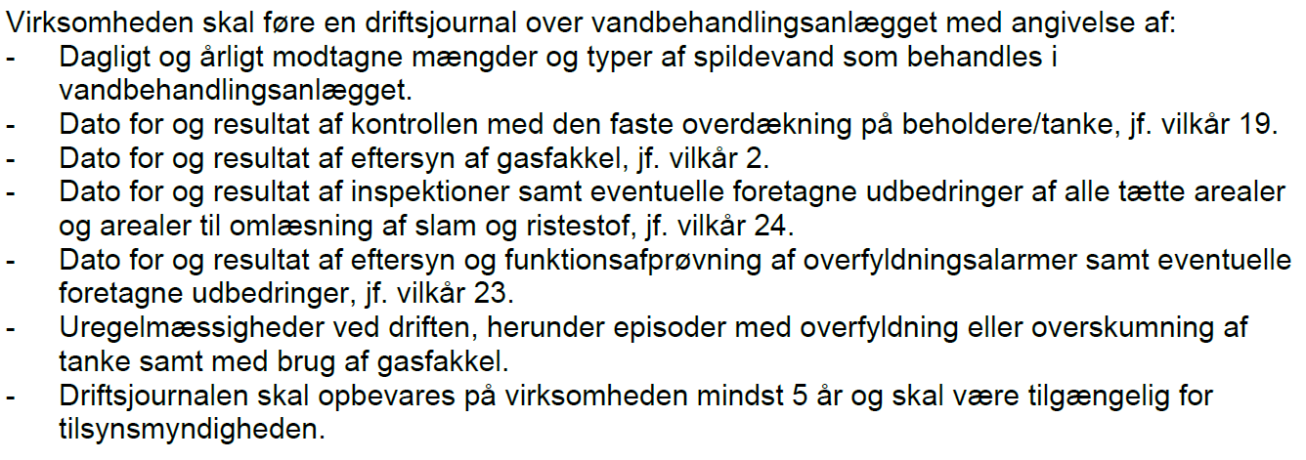 | 74

